Sheet1
富顺县中医医院经典病房、治未病中心中医药文化墙制作报价一览表
编号 | 名称 | 工艺材质 | 规格 | 数量 | 单位 | 效果图 | 单项限价（元） | 报价（元）
1 | 治末病中心墙面一 | 14mm结皮板UV印刷底层 8结皮板3mm亚克力UV印刷分层 5+3 3+2水晶字不锈钢字 | 5.8*1.35 | 1 | 套 | 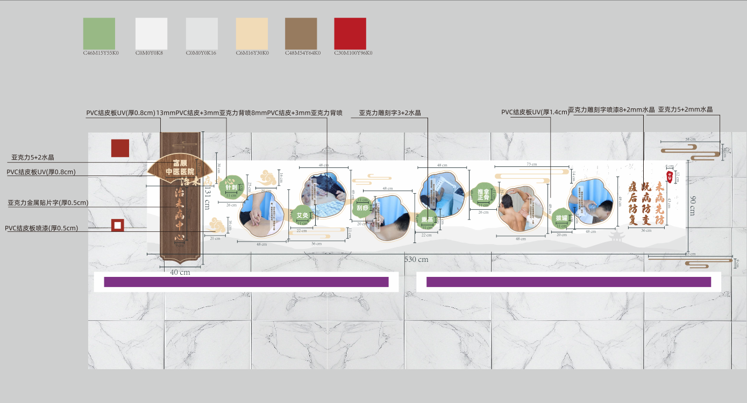 | 2300.00
2 | 治末病中心墙面二 | 14mm结皮板UV印刷底层 8结皮板3mm亚克力UV印刷分层 5+3 3+2水晶字不锈钢字 | 7.5*1.34 | 1 | 套 | 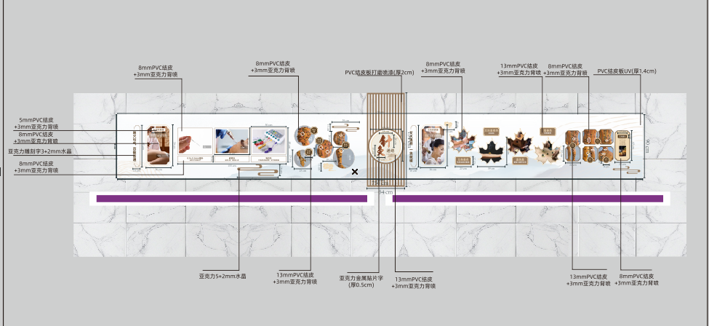 | 2600.00
3 | 治末病中心墙面三 | 14mm结皮板UV印刷底层 8结皮板3mm亚克力UV印刷分层 5+3 3+2水晶字不锈钢字 | 5*1.42 | 1 | 套 | 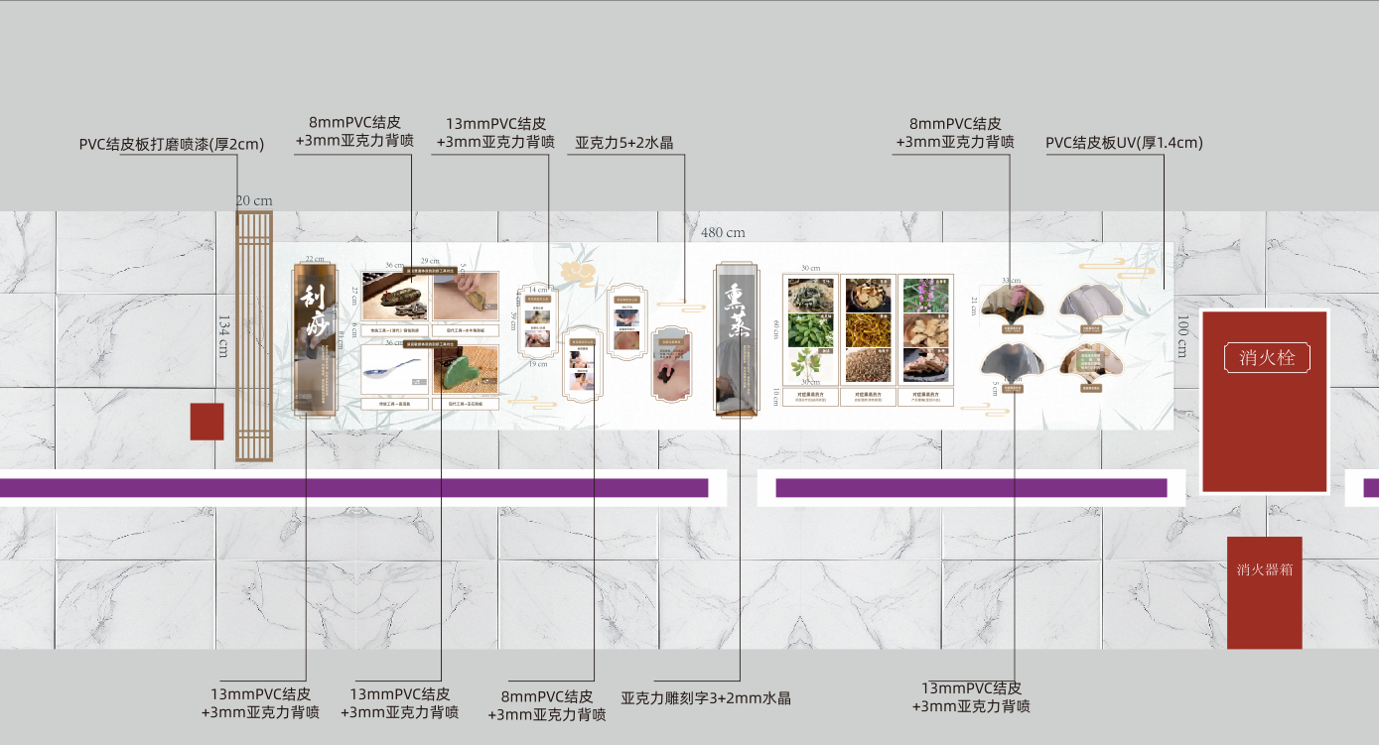 | 2000.00
4 | 治末病中心墙面四 | 14mm结皮板UV印刷底层 8结皮板3mm亚克力UV印刷分层 5+3 3+2水晶字不锈钢字 | 3.8*1.35 | 1 | 套 | 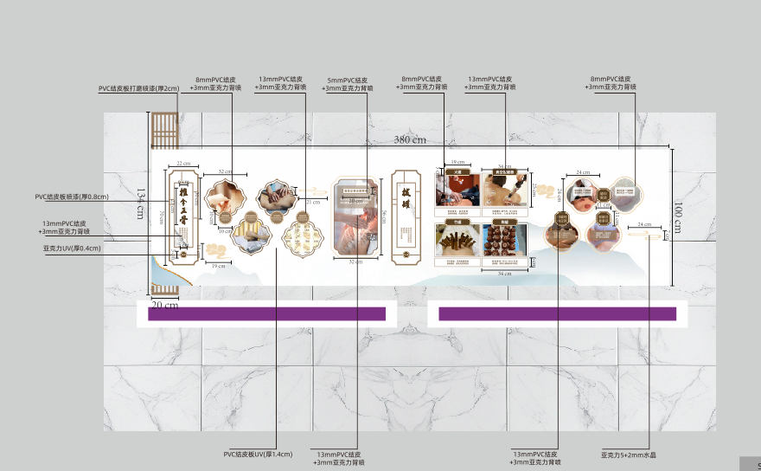 | 1350.00
5 | 治末病中心墙面五 | 14mm结皮板UV印刷底层 8结皮板3mm亚克力UV印刷分层 5+3 3+2水晶字不锈钢字 | 7.33*1.43 | 1 | 套 | 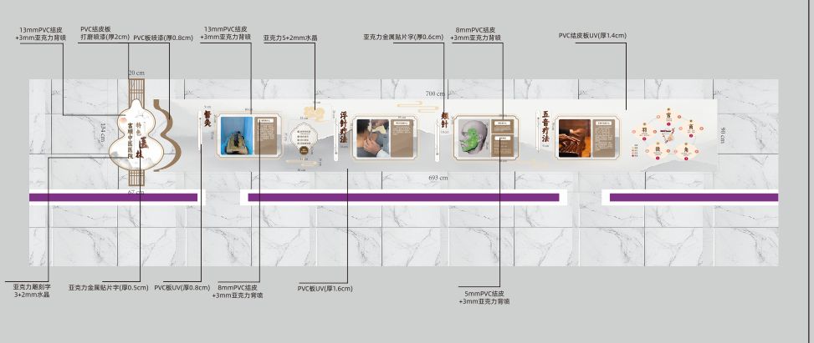 | 3200.00
6 | 走廊中医史墙面B面 | 14mm结皮板UV印刷底层 8结皮板3mm亚克力UV印刷分层 5+3 3+2水晶字不锈钢字 | 11*1.61 | 1 | 套 |  | 4600.00
7 | 经典病房荣誉墙 | 亚克力UV（0.5cm厚）、亚克力喷漆（0.2cm厚）、不锈钢立体字（2cm厚）、亚克力雕刻字3+2水晶、金属挂钩 |  | 1 | 套 | 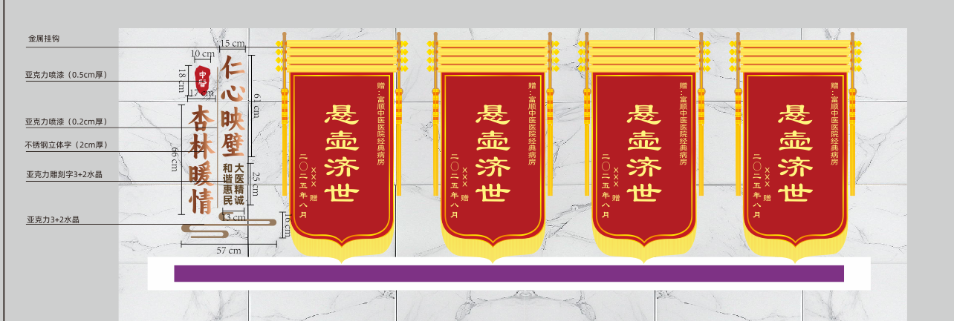 | 1800.00
8 | 经典病房中医名家 | 实木画框： 实木1（厚度1cm）、实木2（厚度3cm）、透明亚克力盖板（0.3cm）、铜版纸画面、PVC背板、铜版纸画面 | 1.3*0.74 | 10 | 个 | 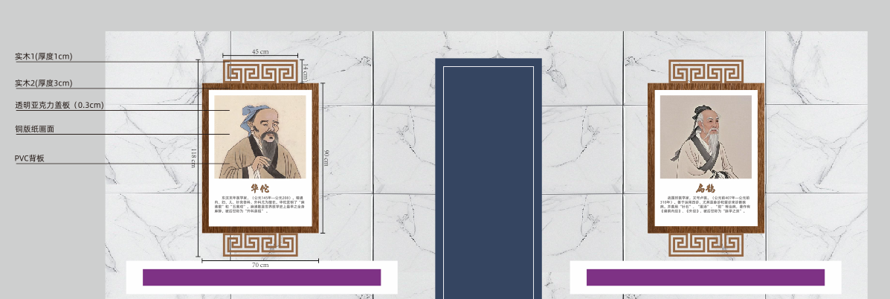 | 5200.00
9 | 地面 | 黄铜色钛合金雕刻造型、青铜色钛合金雕刻造型、地砖 |  | 1 | 个 |  | 9500.00
报价合计（元）： 大写：
响应人名称（全称加盖公章）： 响应人代表（签字）： 日期: 注：1.报价一经涂改，应在涂改处加盖单位公章或响应人代表签字或盖章，否则其响应作无效处理。2.最终价格保留百位以上整数。3.本项目需现场多轮报价。

